январь
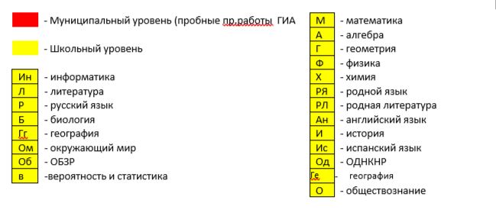
 |  |  |  |  |  |  |  |  |  |  | январь 2026
классы | 1 | 2 | 3 | 4 | 5 | 6 | 7 | 8 | 9 | 10 | 11 | 12 | 13 | 14 | 15 | 16 | 17 | 18 | 19 | 20 | 21 | 22 | 23 | 24 | 25 | 26 | 27 | 28 | 29 | 30 | 31
1
2 |  |  |  |  |  |  |  |  |  |  |  |  |  |  |  |  |  |  |  | Р |  |  | М
3
4 |  |  |  |  |  |  |  |  |  |  |  |  |  |  |  |  |  |  | ОМ
5
6 |  |  |  |  |  |  |  |  |  |  |  |  |  |  |  |  |  |  |  |  |  |  |  |  |  | М
7 |  |  |  |  |  |  |  |  |  |  |  | И |  |  |  |  |  |  | Р | в |  |  |  |  |  |  |  | А
8
9 |  |  |  |  |  |  |  |  |  |  |  |  |  |  | Об |  |  |  |  |  |  |  |  |  |  |  |  |  |  |  | Ф

